关系图
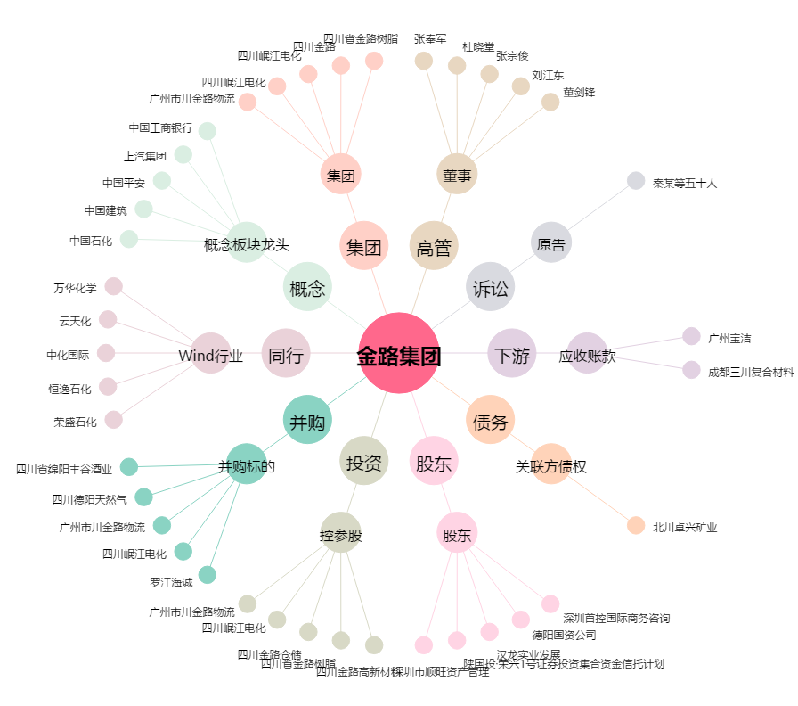
金路集团[000510.SZ] - 关系概览图

